PROGR. MANTTO. EQ.
 |  | PROGRAMA ANUAL DE MANTENIMIENTO PREVENTIVO DE EQUIPOS DE COCINA-2024 |  |  |  |  |  |  |  |  |  |  |  |  |  |  |  |  |  |  |  |  |  | Código: | FORM-DHO-075
 |  |  |  |  |  |  |  |  |  |  |  |  |  |  |  |  |  |  |  |  |  |  |  | Versión: | 01
 |  |  |  |  |  |  |  |  |  |  |  |  |  |  |  |  |  |  |  |  |  |  |  | Fecha: | 2023-01-01
 |  |  |  |  |  |  |  |  |  |  |  |  |  |  |  |  |  |  |  |  |  |  |  | Pagina: | 1 de 1

Nº | Equipo | ACTIVO | Código interno | Serie | Marca | Modelo | Ubicación | Condición | Frecuencia |  | 2024 |  |  |  |  |  |  |  |  |  |  |  | Totales |  | Observaciones
 |  |  |  |  |  |  |  |  |  |  | ENE | FEB | MAR | ABR | MAY | JUN | JUL | AGO | SET | OCT | NOV | DIC | Total | Cumplimiento
1 | Amasadora - sobadora | M.BATEAS |  | 2128031 | Nova | K-25 | Panadería | √ | Bimensual | Planificado | X |  | X |  | X |  | X |  | X |  | X |  | 6 | 50%
 |  |  |  |  |  |  |  |  |  | Realizado | X |  |  |  |  |  |  |  |  |  |  |  | 3
2 | Horno Rotativo | M.BATEAS |  |  | General Maq | Jack-1000 | Panadería | √ | Mensual | Planificado | X | X | X | X | X | X | X | X | X | X | X | X | 12 | 50%
 |  |  |  |  |  |  |  |  |  | Realizado | X | X |  |  |  |  |  |  |  |  |  |  | 6
3 | Fermentador | M.BATEAS |  |  | Novotec-Peru |  | Panadería | √ | Mensual | Planificado | X | X | X | X | X | X | X | X | X | X | X | X | 12 | 50%
 |  |  |  |  |  |  |  |  |  | Realizado | X | X |  |  |  |  |  |  |  |  |  |  | 6
4 | Conservadora vertical 2 puertas, plateado | M.BATEAS |  | 110800735 | Fagor | AFP1402 | Panadería | √ | Mensual | Planificado | X | X | X | X | X | X | X | X | X | X | X | X | 12 | 50%
 |  |  |  |  |  |  |  |  |  | Realizado | X | X |  |  |  |  |  |  |  |  |  |  | 6
6 | Horno combinado | M.BATEAS |  | 20210055091 | Rational | Combi Pro | Cocina caliente | √ | Bimensual | Planificado | X |  | X |  | X |  | X |  | X |  | X |  | 6 | 50%
 |  |  |  |  |  |  |  |  |  | Realizado | X |  |  |  |  |  |  |  |  |  |  |  | 3
7 | Conservadora vertical 2 puertas, plateado | M.BATEAS |  | 149211200009 | Fagor | AFP1402 | Cocina caliente | √ | Mensual | Planificado | X | X | X | X | X | X | X | X | X | X | X | X | 12 | 50%
 |  |  |  |  |  |  |  |  |  | Realizado | X | X |  |  |  |  |  |  |  |  |  |  | 6
8 | Cocina Industrial 3 hornillas | M.BATEAS |  | 2021004893 |  |  | Cocina caliente | √ | Mensual | Planificado | X | X | X | X | X | X | X | X | X | X | X | X | 12 | 50%
 |  |  |  |  |  |  |  |  |  | Realizado | X | X |  |  |  |  |  |  |  |  |  |  | 6
9 | Cocina Industrial 3 hornillas | M.BATEAS |  | 2021004894 |  |  | Cocina caliente | √ | Mensual | Planificado | X | X | X | X | X | X | X | X | X | X | X | X | 12 | 50%
 |  |  |  |  |  |  |  |  |  | Realizado | X | X |  |  |  |  |  |  |  |  |  |  | 6
10 | Cocina Industrial 3 hornillas | M.BATEAS |  | 190204811 |  |  | Cocina caliente | √ | Mensual | Planificado | X | X | X | X | X | X | X | X | X | X | X | X | 12 | 50%
 |  |  |  |  |  |  |  |  |  | Realizado | X | X |  |  |  |  |  |  |  |  |  |  | 6
11 | Cocina Industrial 1 hornilla y 1 plancha freidora | M.BATEAS |  | 2021004891 |  |  | Cocina caliente | √ | Mensual | Planificado | X | X | X | X | X | X | X | X | X | X | X | X | 12 | 50%
 |  |  |  |  |  |  |  |  |  | Realizado | X | X |  |  |  |  |  |  |  |  |  |  | 6
12 | Marmita industrial | M.BATEAS |  | 2021004887 | Fagor | AFP1402 | Cocina caliente | √ | Mensual | Planificado | X | X | X | X | X | X | X | X | X | X | X | X | 12 | 50%
 |  |  |  |  |  |  |  |  |  | Realizado | X | X |  |  |  |  |  |  |  |  |  |  | 6
13 | Marmita industrial | M.BATEAS |  | 2021004886 | Fagor | AFP1402 | Cocina caliente | √ | Mensual | Planificado | X | X | X | X | X | X | X | X | X | X | X | X | 12 | 50%
 |  |  |  |  |  |  |  |  |  | Realizado | X | X |  |  |  |  |  |  |  |  |  |  | 6
14 | Conservadora vertical 2 puertas, blanco | PANASERVICE |  |  | Ventus | VC-600L | Cocina caliente | √ | Mensual | Planificado | X | X | X | X | X | X | X | X | X | X | X | X | 12 | 50%
 |  |  |  |  |  |  |  |  |  | Realizado | X | X |  |  |  |  |  |  |  |  |  |  | 6
15 | Línea caliente | M.BATEAS |  |  |  |  | Comedor principal | √ | Mensual | Planificado | X | X | X | X | X | X | X | X | X | X | X | X | 12 | 50%
 |  |  |  |  |  |  |  |  |  | Realizado | X | X |  |  |  |  |  |  |  |  |  |  | 6
16 | Línea caliente | PANASERVICE |  |  |  |  | Comedor mina | √ | Mensual | Planificado | X | X | X | X | X | X | X | X | X | X | X | X | 12 | 50%
 |  |  |  |  |  |  |  |  |  | Realizado | X | X |  |  |  |  |  |  |  |  |  |  | 6
17 | Línea caliente | PANASERVICE |  |  |  |  | Comedor planta | √ | Mensual | Planificado | X | X | X | X | X | X | X | X | X | X | X | X | 12 | 50%
 |  |  |  |  |  |  |  |  |  | Realizado | X | X |  |  |  |  |  |  |  |  |  |  | 6
18 | Camara de congelacion empotrada | M.BATEAS |  | 2021009068 | M.B. Master - Bilt |  | Comedor Principal-Pasadizo | √ | Mensual | Planificado | X | X | X | X | X | X | X | X | X | X | X | X | 12 | 50%
 |  |  |  |  |  |  |  |  |  | Realizado | X | X |  |  |  |  |  |  |  |  |  |  | 6
20 | Campana extractora | M.BATEAS |  |  |  |  | Cocina caliente | √ | Mensual | Planificado | X | X | X | X | X | X | X | X | X | X | X | X | 12 | 50%
 |  |  |  |  |  |  |  |  |  | Realizado | X | X |  |  |  |  |  |  |  |  |  |  | 6
21 | Conservadora vertical 2 puertas, blanco | PANASERVICE |  |  | Ventus | VC-600L | Comedor-Linea de servicio | √ | Mensual | Planificado | X | X | X | X | X | X | X | X | X | X | X | X | 12 | 50%
 |  |  |  |  |  |  |  |  |  | Realizado | X | X |  |  |  |  |  |  |  |  |  |  | 6
23 | Equipo de filtros de Celulosa y Carbon activado | M.BATEAS |  |  |  |  | Cocina Caliente | √ | Mensual | Planificado | X | X | X | X | X | X | X | X | X | X | X | X | 12 | 50%
 |  |  |  |  |  |  |  |  |  | Realizado | X | X |  |  |  |  |  |  |  |  |  |  | 6

Horno Rotatativo
 | INFORME DE TRABAJOS DE MANTENIMIENTO DE EQUIPOS Y CAMPAMENTOS |  |  | Código: | FORM-DHO-061
 |  |  |  | Versión: | 01
 |  |  |  | Fecha: | 2020-12-20
 |  |  |  | Pagina: | 1 de 1

Area: | DHO |  | Fecha: | 02.03.2026
Lugar / Ubicación: | Cocina - Panaderia |  | Hora de Inicio: | 7.50 am
Equipo / Otros: | Horno Rotativo |  | Hora de Termino: | 11.00 am
Tipo de Mantenimiento: | Preventivo |  | Marca / Serie: | Jack 1000
Responsables del Trabajo: | Javier canacho alvarado - Oscar mamani
 |  | _
HALLAZGO / REPORTE / DESVIACIÓN / OBSERVACIÓN
Se verifico el equipo displey en mal estado

ESTADO ACTUAL DEL EQUIPO
 |  |  | DESCRIPCIÓN
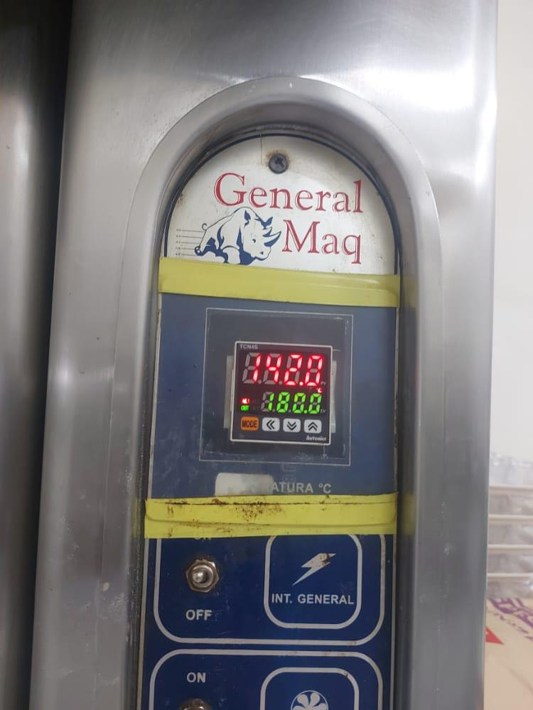 |  |  | Se procedio ala revicion y cambio de displey quedando operativo .

EVIDENCIAS
ANTES |  | DESPUES | DESCRIPCIÓN
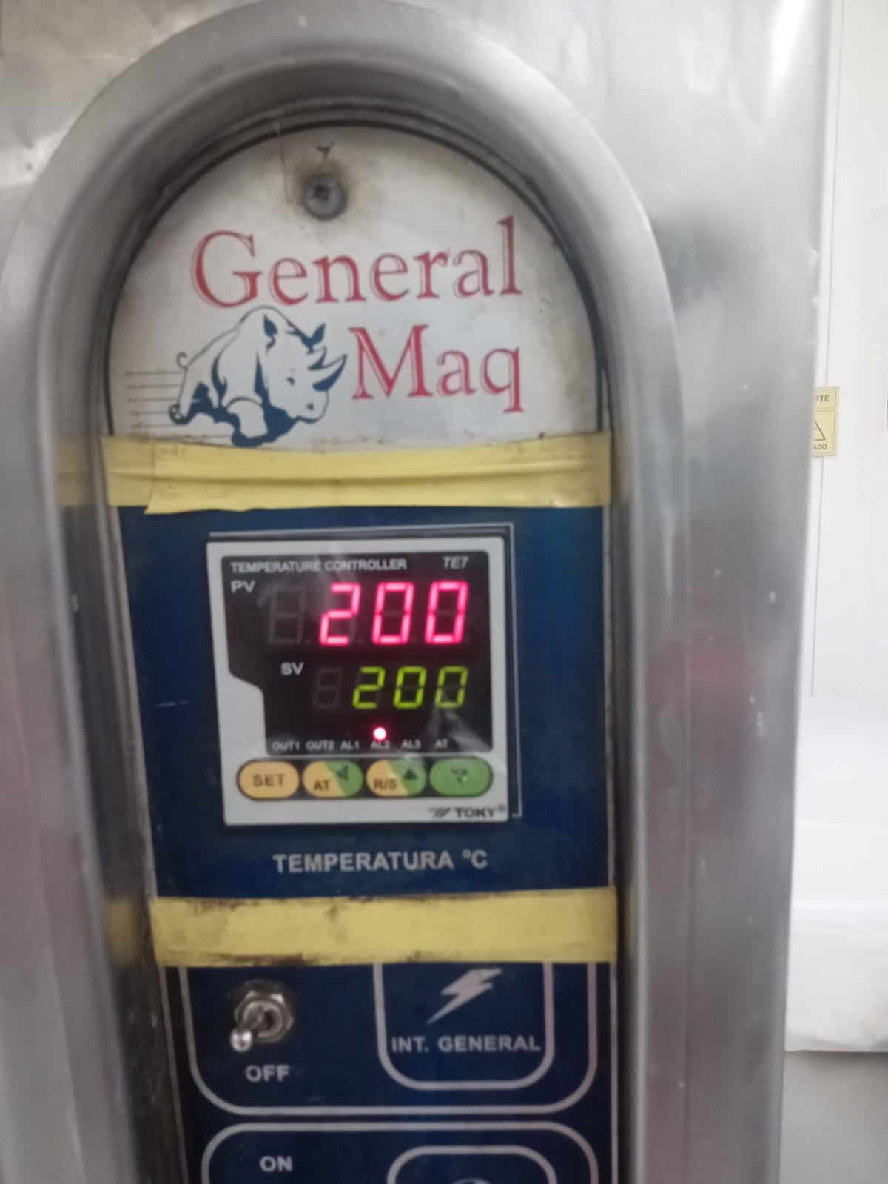

 |  |  | Materiales: Limpia contacto , trapo industrial ,

 |  |  | Pendientes:

Firma del Téc. Mantenimiento |  |  | Firma del Supervisor

Amasadora-sobadora
 | INFORME DE TRABAJOS DE MANTENIMIENTO DE EQUIPOS Y CAMPAMENTOS |  |  | Código: | FORM-DHO-061
 |  |  |  | Versión: | 01
 |  |  |  | Fecha: | 2020-12-20
 |  |  |  | Pagina: | 1 de 1

Area: | DHO |  | Fecha: | 01 . 03 . 2026
Lugar / Ubicación: | Cocina - Panaderia |  | Hora de Inicio: | 8.oo am
Equipo / Otros: | Amasadora - sobadora |  | Hora de Termino: | 11.30 am
Tipo de Mantenimiento: | Preventivo |  | Marca / Serie: | Nova - K-25
Responsables del Trabajo: | Javier Canacho Alvarado - Oscar mamani

HALLAZGO / REPORTE / DESVIACIÓN / OBSERVACIÓN

Se reviso el equipo y se procedio ala revicion

ESTADO ACTUAL DEL EQUIPO
 |  |  | DESCRIPCIÓN
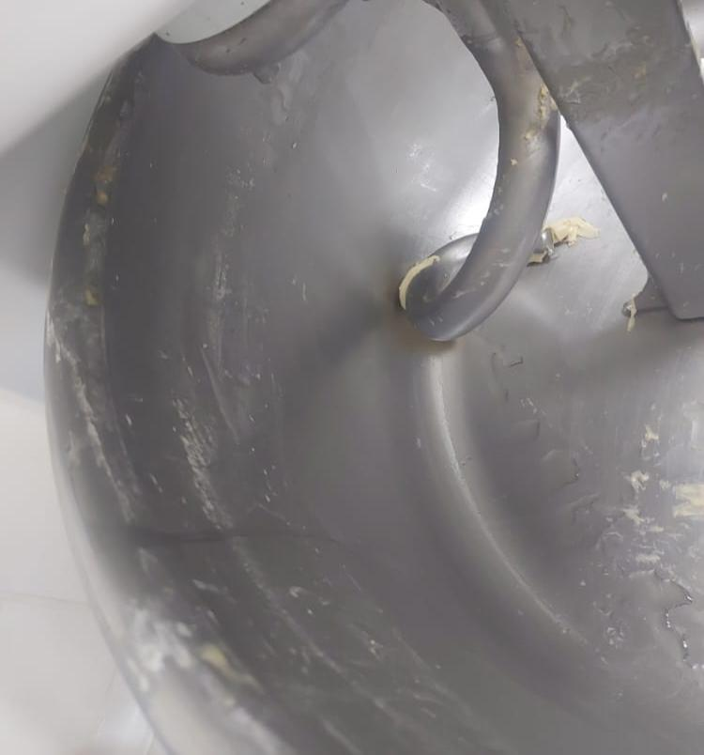 |  | hu | Se verifico se ajusto y lubrico partes moviles quedando operativo.

EVIDENCIAS
ANTES |  | DESPUES | DESCRIPCIÓN
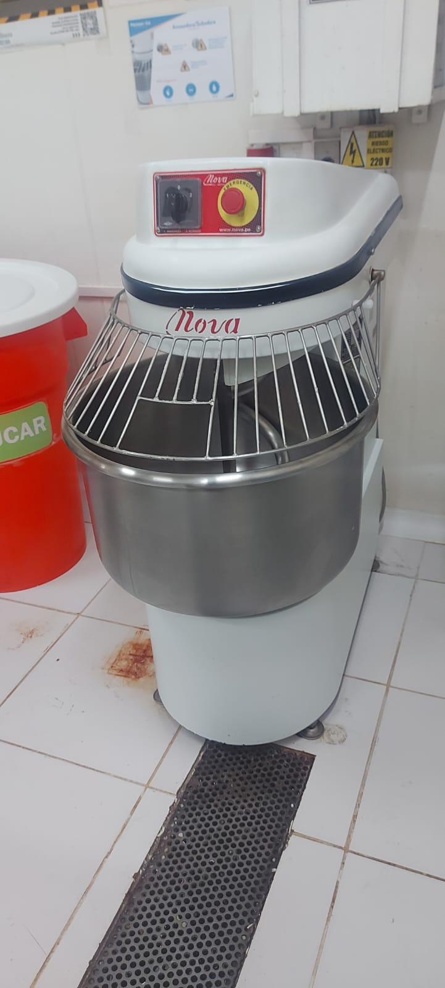 |  |  | Limpia contacto , wd40 , grasa , trapo imdustrial

 |  |  | Pendientes:

Firma del Téc. Mantenimiento |  |  | Firma del Supervisor

Fermentador
 | INFORME DE TRABAJOS DE MANTENIMIENTO DE EQUIPOS Y CAMPAMENTOS |  |  | Código: | FORM-DHO-061
 |  |  |  | Versión: | 01
 |  |  |  | Fecha: | 2020-12-20
 |  |  |  | Pagina: | 1 de 1

Area: | DHO |  | Fecha: | 03 . 03. 2026
Lugar / Ubicación: | Cocina - Panaderia |  | Hora de Inicio: | 3.00 pm
Equipo / Otros: | Fermentador |  | Hora de Termino: | 5.00 pm
Tipo de Mantenimiento: | Preventivo |  | Marca / Serie: | Novotec-Peru
Responsables del Trabajo: | Javier Canacho Alvarado - Oscar mamani

HALLAZGO / REPORTE / DESVIACIÓN / OBSERVACIÓN
Se procedio ala verificacion y interruptor en mal estado

ESTADO ACTUAL DEL EQUIPO
 |  |  | DESCRIPCIÓN
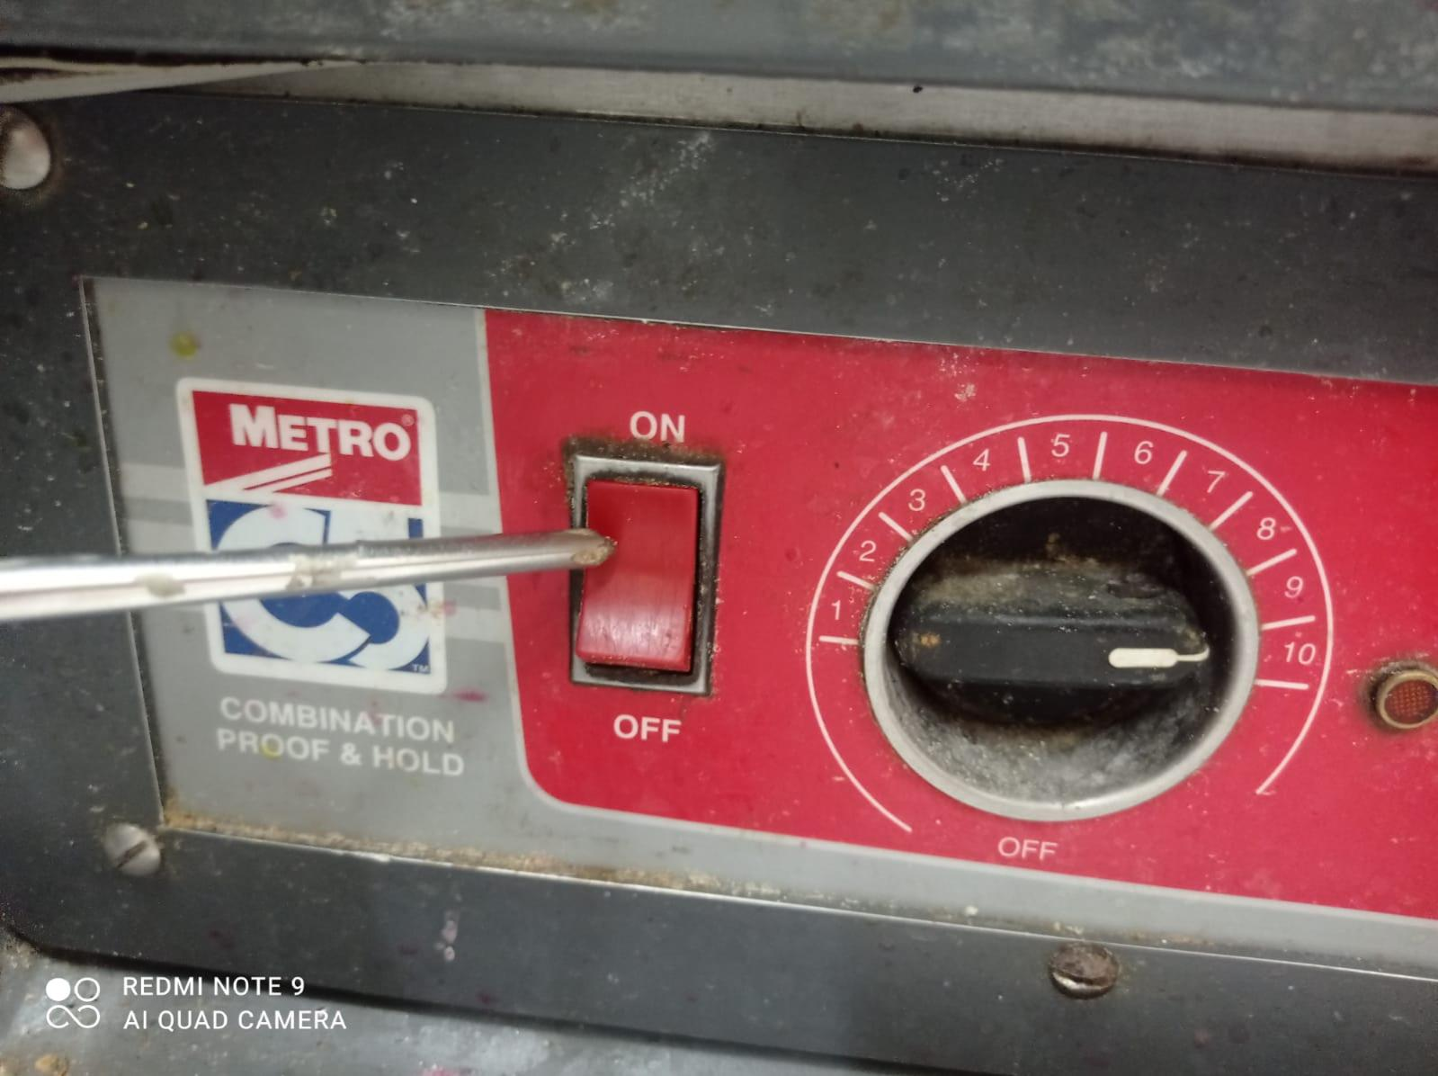 |  |  | Se procedio ala reparacion del interruptor quedando operativa.

EVIDENCIAS
ANTES |  | DESPUES | DESCRIPCIÓN
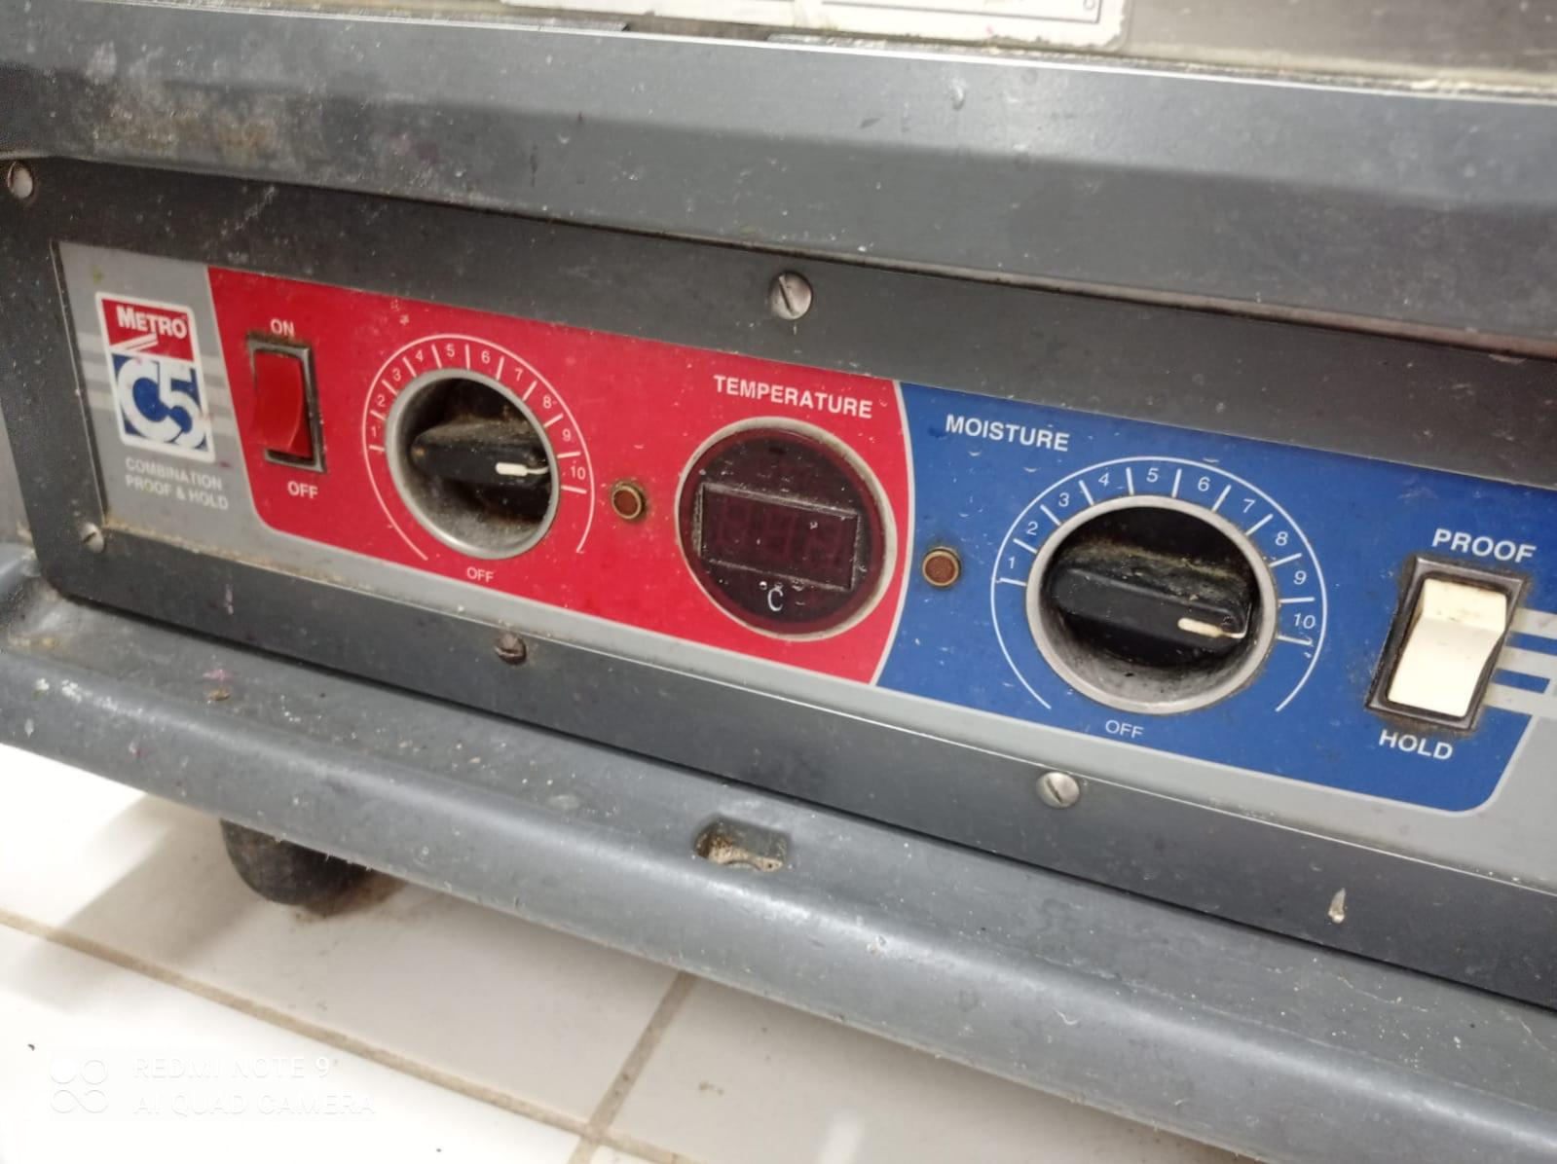 |  |  | Materiales: trapo industrial

 |  |  | Pendientes:

Firma del Téc. Mantenimiento |  |  | Firma del Supervisor

Conservadora Vertical-01
 | INFORME DE TRABAJOS DE MANTENIMIENTO DE EQUIPOS Y CAMPAMENTOS |  |  | Código: | FORM-DHO-061
 |  |  |  | Versión: | 01
 |  |  |  | Fecha: | 2020-12-20
 |  |  |  | Pagina: | 1 de 1

Area: | DHO |  | Fecha: | 04 . 03 .2026
Lugar / Ubicación: | Cocina - Panaderia |  | Hora de Inicio: | 3.00 pm
Equipo / Otros: | Conservadora vertical 2 puertas, plateado |  | Hora de Termino: | 5.00 pm
Tipo de Mantenimiento: | Preventivo |  | Marca / Serie: | Fagor-AFP1402
Responsables del Trabajo: | Javier Canacho Alvarado - Oscar mamani

HALLAZGO / REPORTE / DESVIACIÓN / OBSERVACIÓN
Se verifico equipo de camara conservado y se encontro sucio.

ESTADO ACTUAL DEL EQUIPO
 |  |  | DESCRIPCIÓN
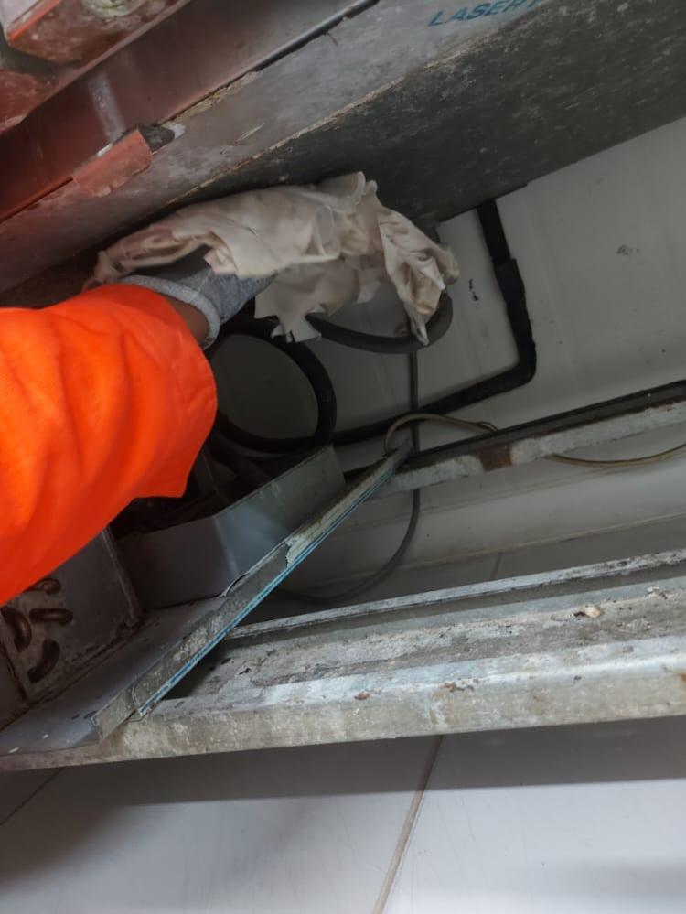 |  |  | Se procedio ala limpieza del equipo quedando operativo.

EVIDENCIAS
ANTES |  | DESPUES | DESCRIPCIÓN
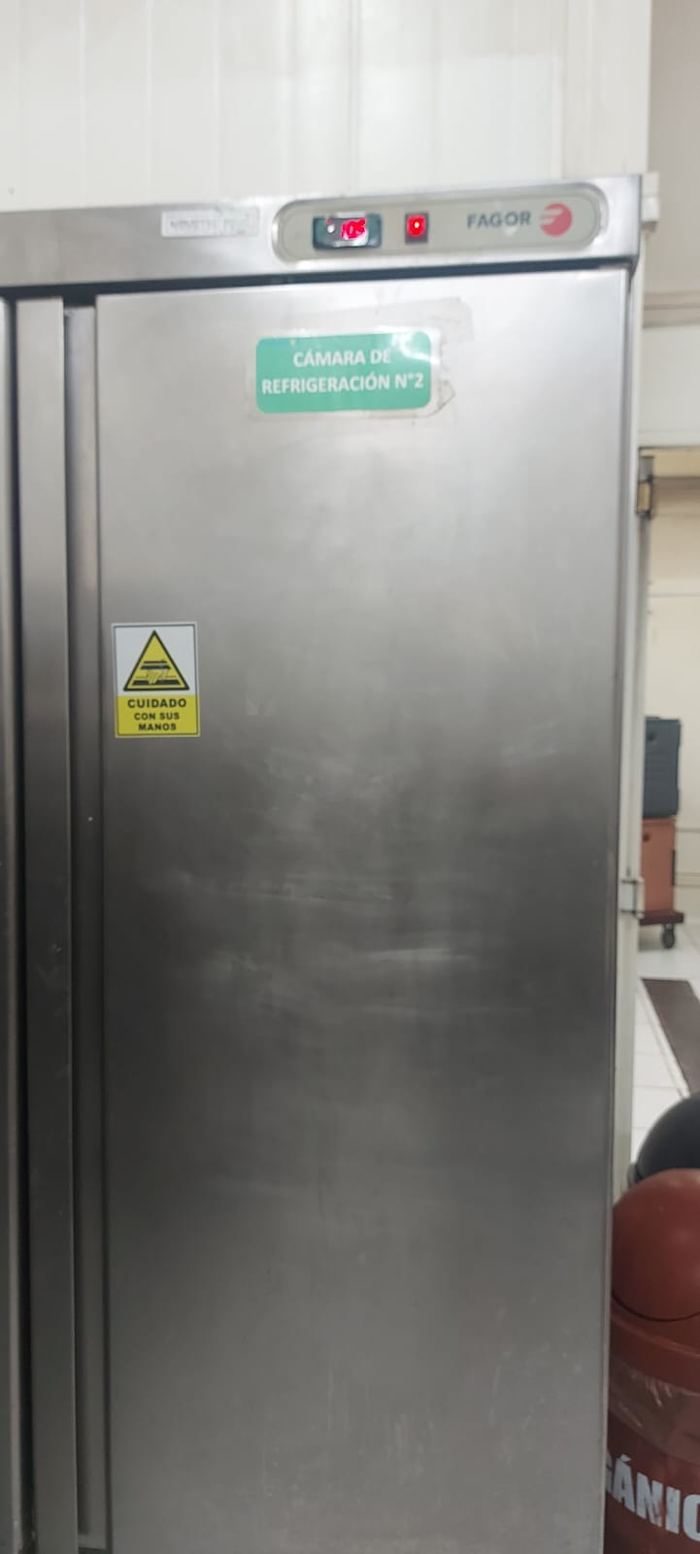 |  |  | manometro , limpia c9ntacto , wd40 ,trapo industrial .

 |  |  | Pendientes:

Firma del Téc. Mantenimiento |  |  | Firma del Supervisor

Horno combinado
 | INFORME DE TRABAJOS DE MANTENIMIENTO DE EQUIPOS Y CAMPAMENTOS |  |  | Código: | FORM-DHO-061
 |  |  |  | Versión: | 01
 |  |  |  | Fecha: | 2020-12-20
 |  |  |  | Pagina: | 1 de 1

Area: | DHO |  | Fecha: | 06.03.2026
Lugar / Ubicación: | Cocina caliente |  | Hora de Inicio: | 2.30 pm
Equipo / Otros: | Horno combinado |  | Hora de Termino: | 6.00 pm
Tipo de Mantenimiento: | Preventivo |  | Marca / Serie: | RATIONAL - Combi Pro
Responsables del Trabajo: | Javier Canacho Alvarado - Oscar mamani

HALLAZGO / REPORTE / DESVIACIÓN / OBSERVACIÓN
se verifcio el equipo y se encontro el area de descarga sucio.

ESTADO ACTUAL DEL EQUIPO
 |  |  | DESCRIPCIÓN
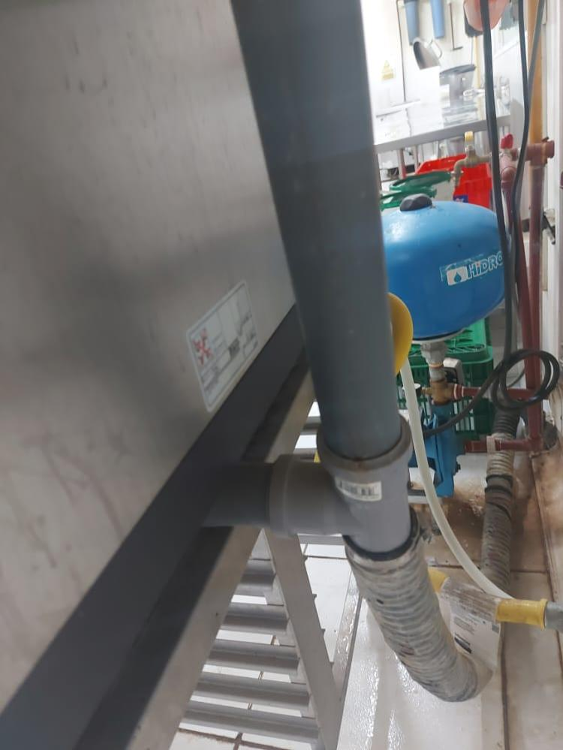 |  |  | Se procedio ala limpieza de quedando operativo.

EVIDENCIAS
ANTES |  | DESPUES | DESCRIPCIÓN
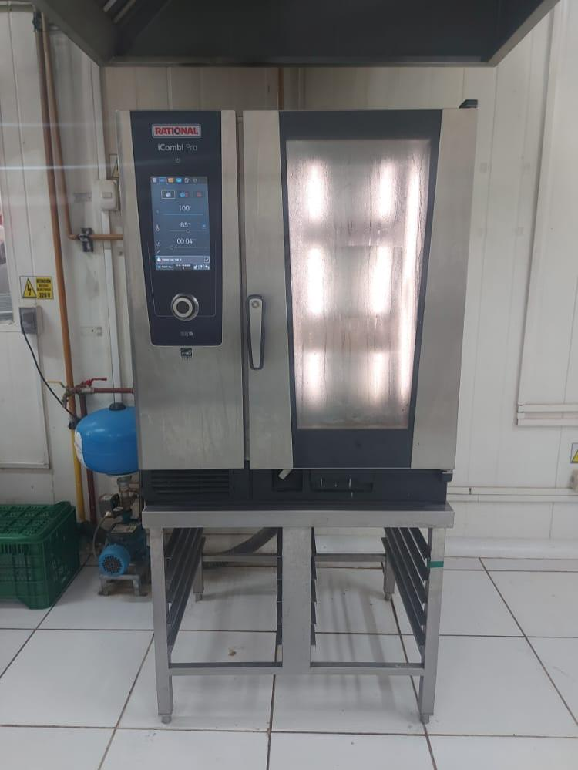 |  |  | Trapo industrial , teflon

 |  |  | Pendientes:

Firma del Téc. Mantenimiento |  |  | Firma del Supervisor

Conservadora Vertical-02
 | INFORME DE TRABAJOS DE MANTENIMIENTO DE EQUIPOS Y CAMPAMENTOS |  |  | Código: | FORM-DHO-061
 |  |  |  | Versión: | 01
 |  |  |  | Fecha: | 2020-12-20
 |  |  |  | Pagina: | 1 de 1

Area: | DHO |  | Fecha: | 07.03.2026
Lugar / Ubicación: | Cocina - carnicos |  | Hora de Inicio: | 2.20 pm
Equipo / Otros: | Conservadora vertical-02 |  | Hora de Termino: | 4.30 pm
Tipo de Mantenimiento: | Preventivo |  | Marca / Serie: | Fagor-AFP1402
Responsables del Trabajo: | Javier canacho alvarado - Oscar mmani

HALLAZGO / REPORTE / DESVIACIÓN / OBSERVACIÓN
Se verifico el equipo encontrando suiedad en el sistema .

ESTADO ACTUAL DEL EQUIPO
 |  |  | DESCRIPCIÓN
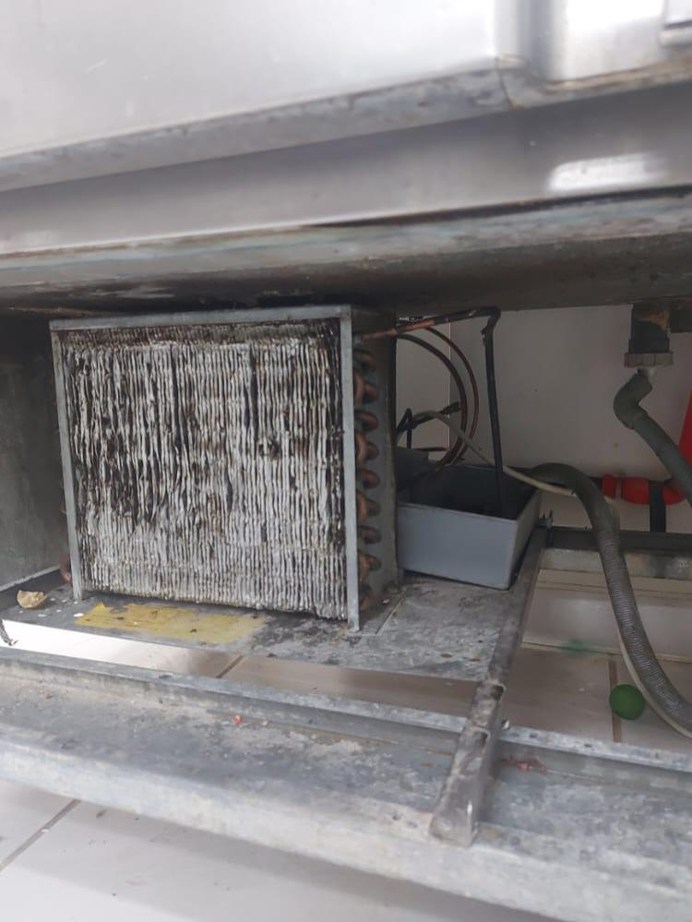 |  |  | Se procedio ala limpieza quedando operativos.

EVIDENCIAS
ANTES |  | DESPUES | DESCRIPCIÓN
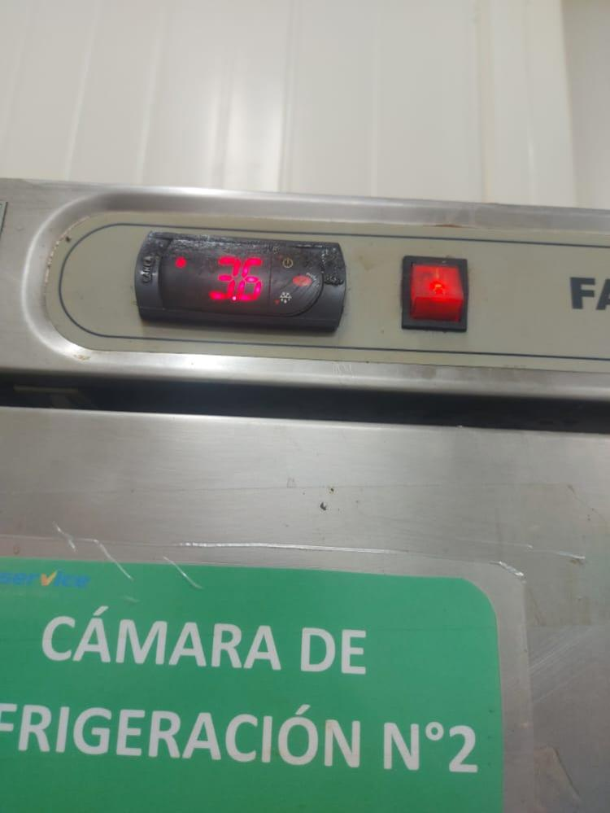 |  |  | Trapo industrial , limpia contactos

 |  |  | Pendientes:

Firma del Téc. Mantenimiento |  |  | Firma del Supervisor

Cocina Industrial 3 hornillas-
 | INFORME DE TRABAJOS DE MANTENIMIENTO DE EQUIPOS Y CAMPAMENTOS |  |  | Código: | FORM-DHO-061
 |  |  |  | Versión: | 01
 |  |  |  | Fecha: | 2020-12-20
 |  |  |  | Pagina: | 1 de 1

Area: | DHO |  | Fecha: | 08.03.2026
Lugar / Ubicación: | Cocina Caliente |  | Hora de Inicio: | 3.00 pm
Equipo / Otros: | Cocina Industrial 3 hornillas-01 |  | Hora de Termino: | 5.00 pm
Tipo de Mantenimiento: | Preventivo |  | Marca / Serie:
Responsables del Trabajo: | Javier canacho alvarado - Oscar mamami

HALLAZGO / REPORTE / DESVIACIÓN / OBSERVACIÓN
Se verifico los quemadores y se encontro sucios

ESTADO ACTUAL DEL EQUIPO
 |  |  | DESCRIPCIÓN
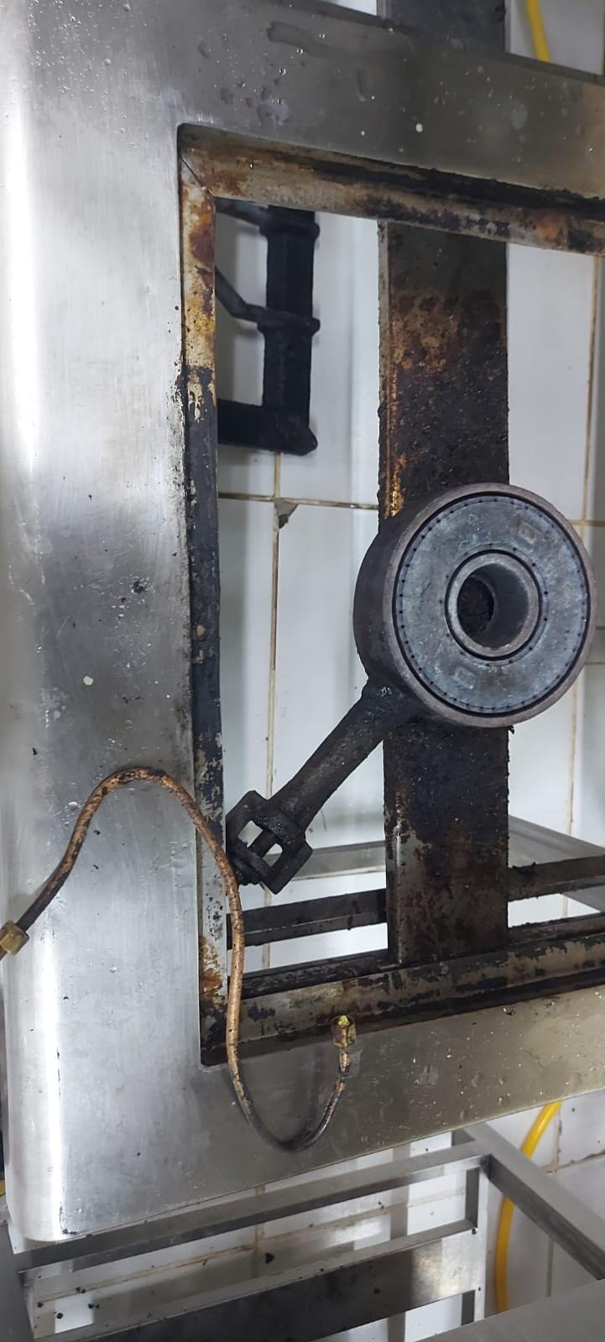 |  |  | Se procedio al mantenimiento y limpieza de los quemadores.

EVIDENCIAS
ANTES |  | DESPUES | DESCRIPCIÓN
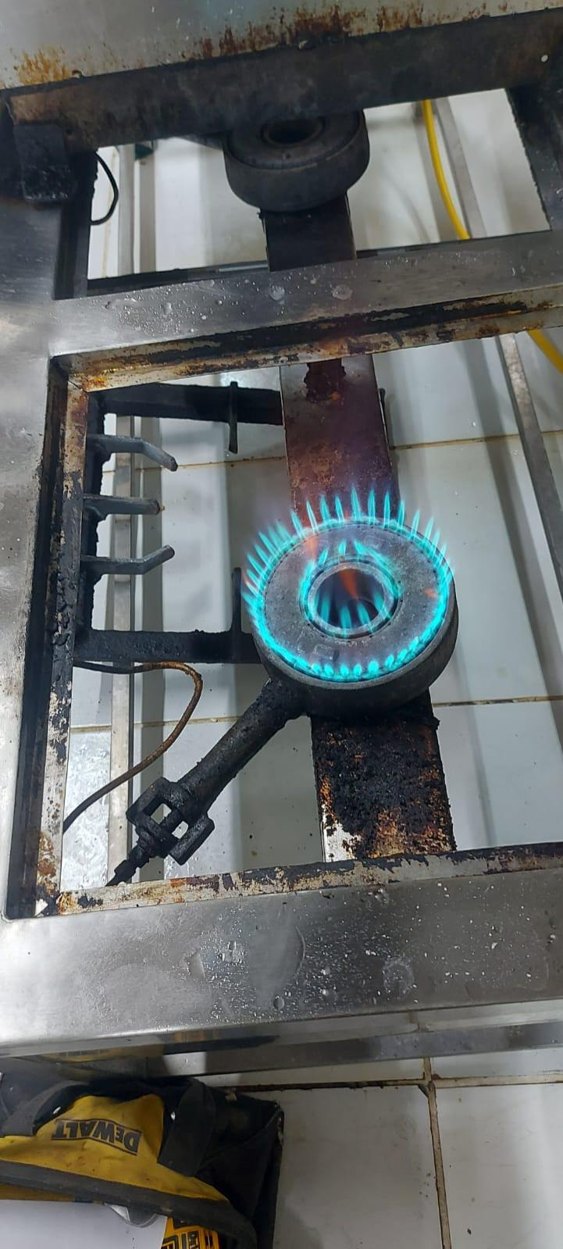 |  |  | Trapo industrial , lija , clavos , wd40

 |  |  | Pendientes:

Firma del Téc. Mantenimiento |  |  | Firma del Supervisor

Cocina Industrial 3 hornillas
 | INFORME DE TRABAJOS DE MANTENIMIENTO DE EQUIPOS Y CAMPAMENTOS |  |  | Código: | FORM-DHO-061
 |  |  |  | Versión: | 01
 |  |  |  | Fecha: | 2020-12-20
 |  |  |  | Pagina: | 1 de 1

Area: | DHO |  | Fecha: | 09.03.2026
Lugar / Ubicación: | Cocina Caliente |  | Hora de Inicio: | 3.30 pm.
Equipo / Otros: | Cocina Industrial 3 hornillas-02 |  | Hora de Termino: | 5.40 pm
Tipo de Mantenimiento: | Preventivo |  | Marca / Serie:
Responsables del Trabajo: | Javier canacho alvarado - Oscar mamani

HALLAZGO / REPORTE / DESVIACIÓN / OBSERVACIÓN
Se procedio aala verificacion y se encontro los quemadores sucios.

ESTADO ACTUAL DEL EQUIPO
 |  |  | DESCRIPCIÓN
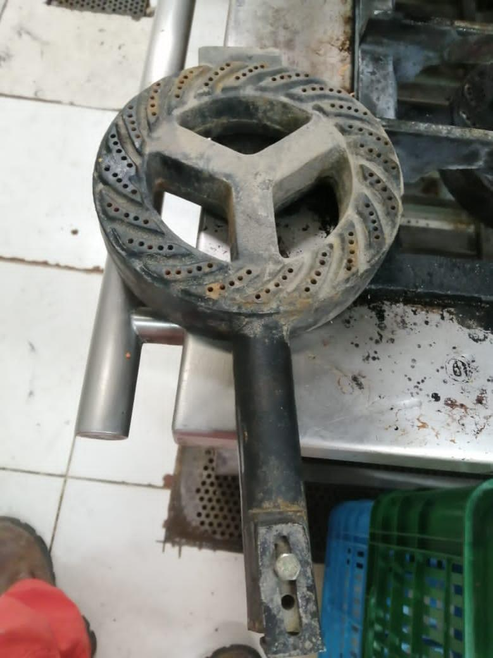 |  |  | Se procedio al mantenimiento de los quemadores quedando operativa.

EVIDENCIAS
ANTES |  | DESPUES | DESCRIPCIÓN
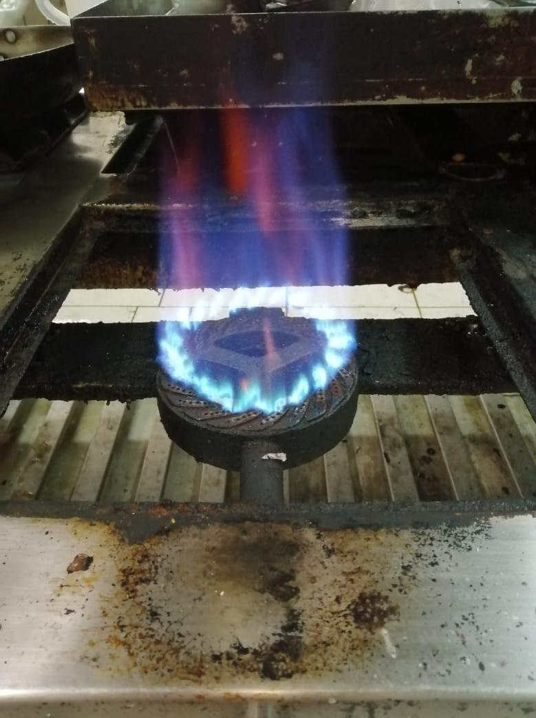 |  |  | Trapo industrial , lijas , clablos , wd40 , tuberia de cobre 1/16".

 |  |  | Pendientes:

Firma del Téc. Mantenimiento |  |  | Firma del Supervisor

Cocina Industrial-03
 | INFORME DE TRABAJOS DE MANTENIMIENTO DE EQUIPOS Y CAMPAMENTOS |  |  | Código: | FORM-DHO-061
 |  |  |  | Versión: | 01
 |  |  |  | Fecha: | 2020-12-20
 |  |  |  | Pagina: | 1 de 1

Area: | DHO |  | Fecha: | 10.03.2026
Lugar / Ubicación: | Cocina Caliente |  | Hora de Inicio: | 4.00 pm
Equipo / Otros: | Cocina Industrial 03hornillas-03 |  | Hora de Termino: | 5.40 pm
Tipo de Mantenimiento: | Preventivo |  | Marca / Serie:
Responsables del Trabajo: | Javier canacho alvarado - Oscar mamani

HALLAZGO / REPORTE / DESVIACIÓN / OBSERVACIÓN
Se verifico el equipo encontrando los quemadores sucios .

ESTADO ACTUAL DEL EQUIPO
 |  |  | DESCRIPCIÓN
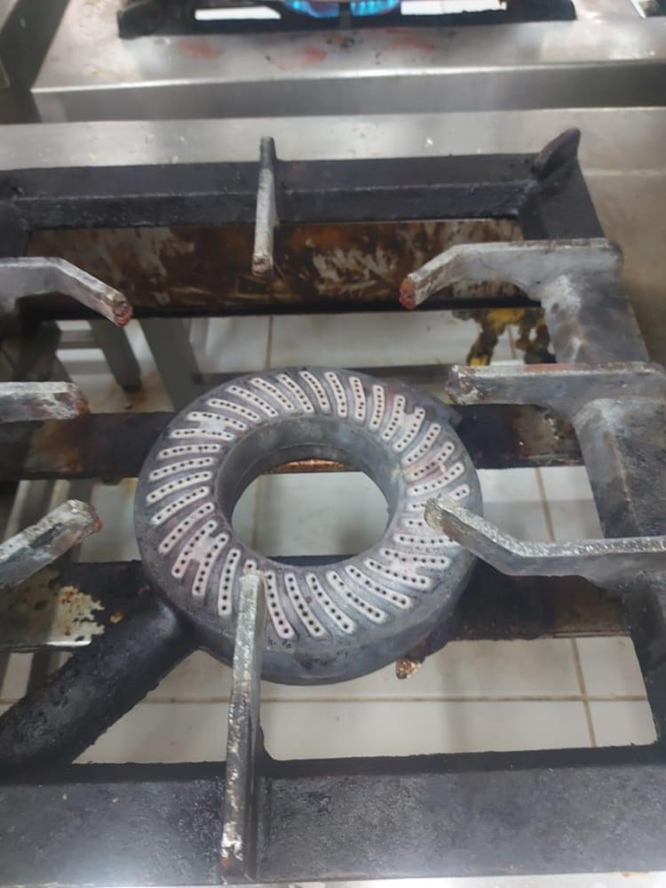 |  |  | Se procedio al mantenimiento de los quemadores quedando operativas.

EVIDENCIAS
ANTES |  | DESPUES | DESCRIPCIÓN
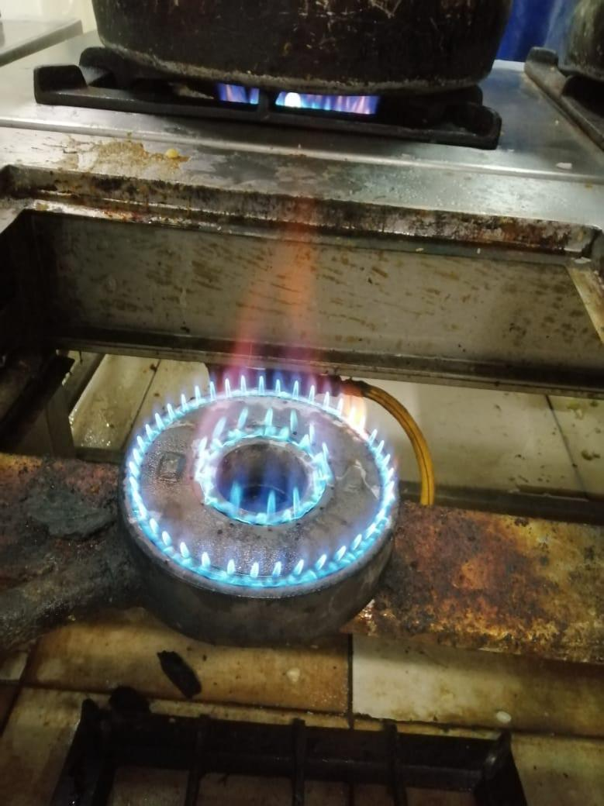 |  |  | Trapo industrial , lija , clavos .

 |  |  | Pendientes:

Firma del Téc. Mantenimiento |  |  | Firma del Supervisor

Cocina Industrial 1 hornilla y
 | INFORME DE TRABAJOS DE MANTENIMIENTO DE EQUIPOS Y CAMPAMENTOS |  |  | Código: | FORM-DHO-061
 |  |  |  | Versión: | 01
 |  |  |  | Fecha: | 2020-12-20
 |  |  |  | Pagina: | 1 de 1

Area: | DHO |  | Fecha: | 11.03.2026
Lugar / Ubicación: | Cocina Caliente |  | Hora de Inicio: | 4.00 pm
Equipo / Otros: | Cocina Industrial 1 hornilla y 1 plancha freidora |  | Hora de Termino: | 6.00 pm
Tipo de Mantenimiento: | Preventivo |  | Marca / Serie:
Responsables del Trabajo: | Javier canacho alvarado - Oscar mamami

HALLAZGO / REPORTE / DESVIACIÓN / OBSERVACIÓN
Se verifico el equipo encontrando los quemadores obstruidos

ESTADO ACTUAL DEL EQUIPO
 |  |  | DESCRIPCIÓN
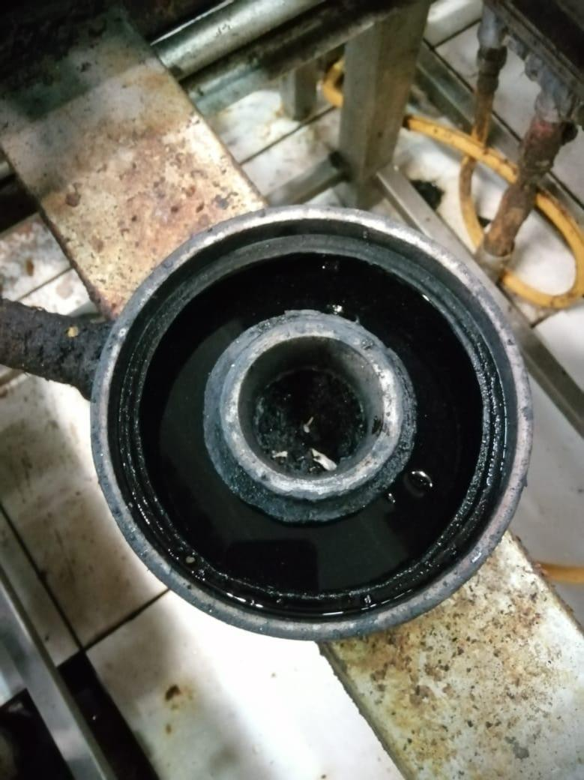 |  |  | Se procedio al manenimiento del equipo

EVIDENCIAS
ANTES |  | DESPUES | DESCRIPCIÓN
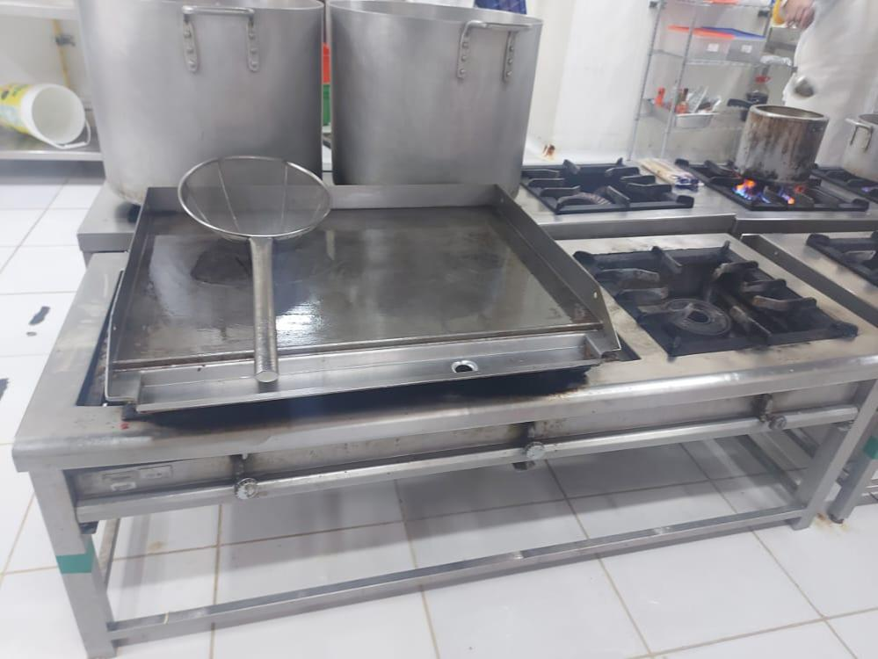 |  |  | Trapo industrial , lija, clavos

 |  |  | Pendientes:

Firma del Téc. Mantenimiento |  |  | Firma del Supervisor

Marmita industrial-01
 | INFORME DE TRABAJOS DE MANTENIMIENTO DE EQUIPOS Y CAMPAMENTOS |  |  | Código: | FORM-DHO-061
 |  |  |  | Versión: | 01
 |  |  |  | Fecha: | 2020-12-20
 |  |  |  | Pagina: | 1 de 1

Area: | DHO |  | Fecha: | 12.03.2026
Lugar / Ubicación: | Cocina Caliente |  | Hora de Inicio: | 3.00 pm
Equipo / Otros: | Marmita industrial-01 |  | Hora de Termino: | 6.00 PM
Tipo de Mantenimiento: | Preventivo |  | Marca / Serie: | FAGOR-AFP1402
Responsables del Trabajo: | Javier canacho alvarado - Oscar mamani

HALLAZGO / REPORTE / DESVIACIÓN / OBSERVACIÓN
se verifico encontando valvula de descarga en mal estado.

ESTADO ACTUAL DEL EQUIPO
 |  |  | DESCRIPCIÓN
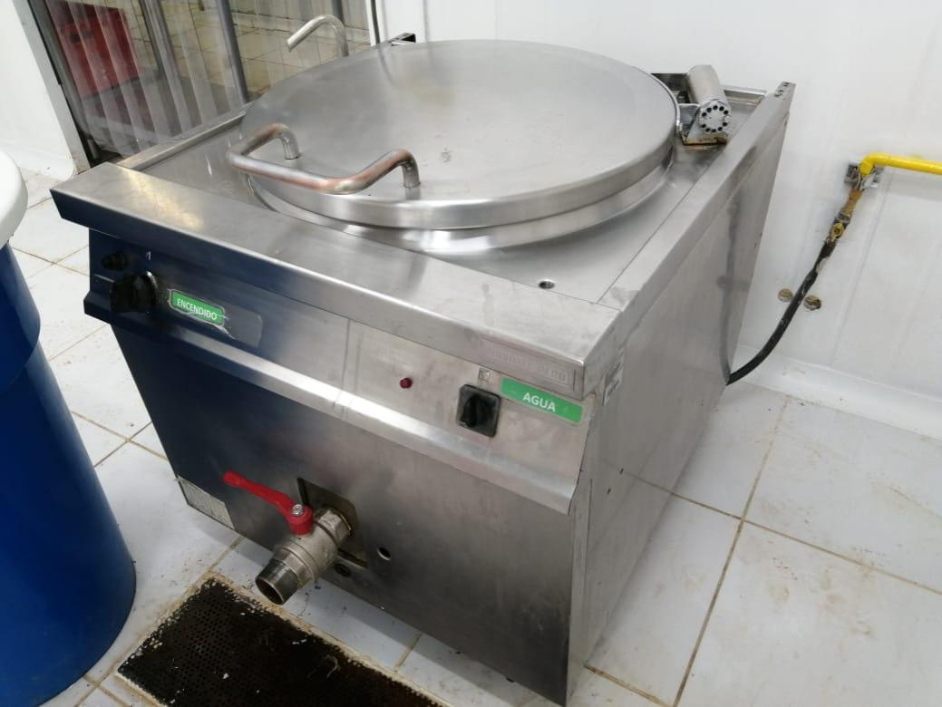 |  |  | Se procedio al mantenimient del equipo quedando operativo

EVIDENCIAS
ANTES |  | DESPUES | DESCRIPCIÓN
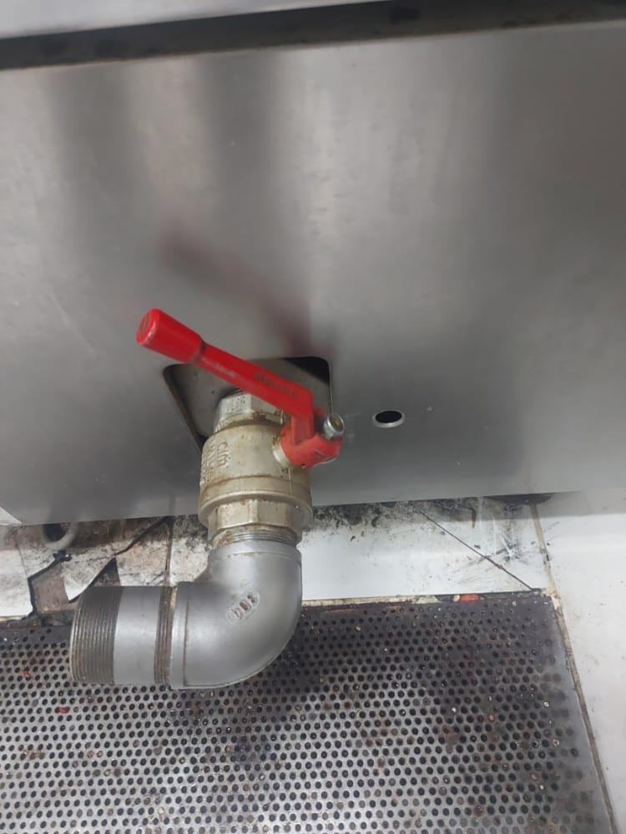 |  |  | Trapo industrial , wd40 , limpia contacto , lija , cinta teflon .

 |  |  | Pendientes:

Firma del Téc. Mantenimiento |  |  | Firma del Supervisor

Línea Caliente-01
 | INFORME DE TRABAJOS DE MANTENIMIENTO DE EQUIPOS Y CAMPAMENTOS |  |  | Código: | FORM-DHO-061
 |  |  |  | Versión: | 01
 |  |  |  | Fecha: | 2020-12-20
 |  |  |  | Pagina: | 1 de 1

Area: | DHO |  | Fecha: | 15.03.2026
Lugar / Ubicación: | Comedor Principal |  | Hora de Inicio: | 8.40 AM
Equipo / Otros: | Línea Caliente-01 |  | Hora de Termino: | 10.30 AM
Tipo de Mantenimiento: | Preventivo |  | Marca / Serie:
Responsables del Trabajo: | Javier canacho alvarado - Oscar mamani

HALLAZGO / REPORTE / DESVIACIÓN / OBSERVACIÓN
Se verifico el equipo y se enco tro cables en al estados.

ESTADO ACTUAL DEL EQUIPO
 |  |  | DESCRIPCIÓN
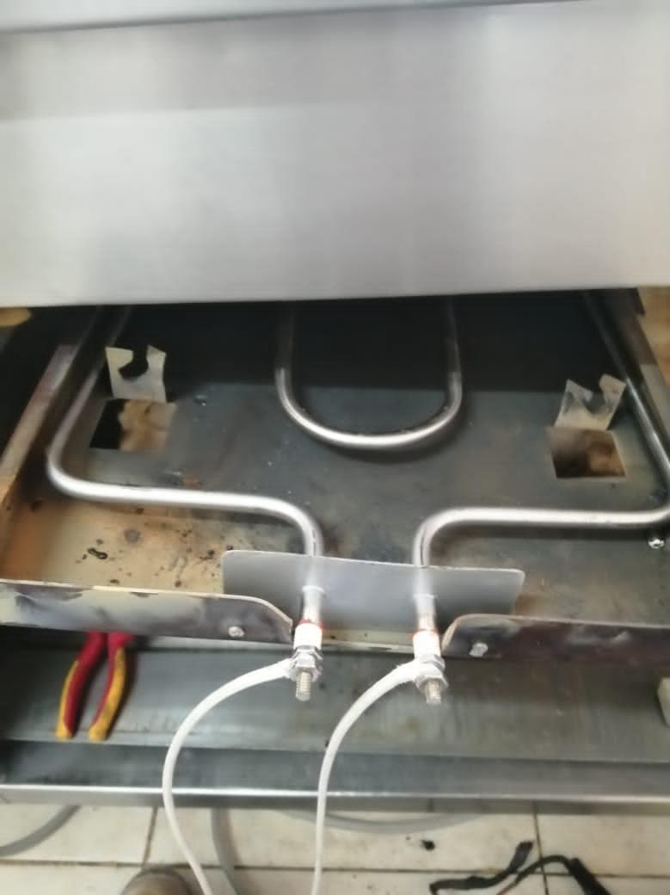 |  |  | Se procedio al mantenimiento del equipo quedando operativ.

EVIDENCIAS
ANTES |  | DESPUES | DESCRIPCIÓN
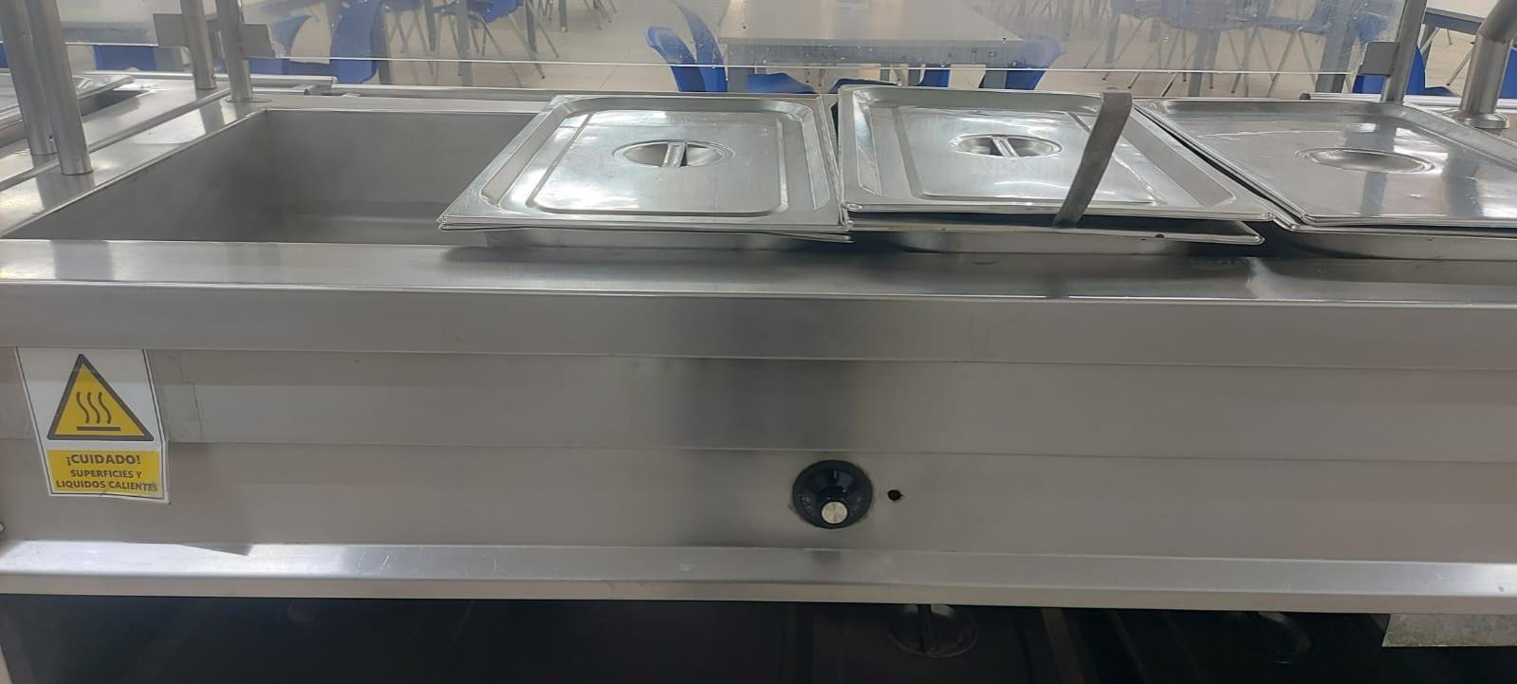 |  |  | Trapo industrial , limpia contacto , contactor , cinta 3m de alta temperatura

 |  |  | Pendientes:

Firma del Téc. Mantenimiento |  |  | Firma del Supervisor

Línea Caliente-02
 | INFORME DE TRABAJOS DE MANTENIMIENTO DE EQUIPOS Y CAMPAMENTOS |  |  | Código: | FORM-DHO-061
 |  |  |  | Versión: | 01
 |  |  |  | Fecha: | 2020-12-20
 |  |  |  | Pagina: | 1 de 1

Area: | DHO |  | Fecha: | 16.03.2026
Lugar / Ubicación: | Comedor Mina |  | Hora de Inicio: | 2.00 PM
Equipo / Otros: | Línea Caliente-02 |  | Hora de Termino: | 4.00 PM
Tipo de Mantenimiento: | Preventivo |  | Marca / Serie:
Responsables del Trabajo: | Javier canacho alvarado - Oscar mamani

HALLAZGO / REPORTE / DESVIACIÓN / OBSERVACIÓN
Se verifico el equipo encontrando resistencia en mal estado

ESTADO ACTUAL DEL EQUIPO
 |  |  | DESCRIPCIÓN
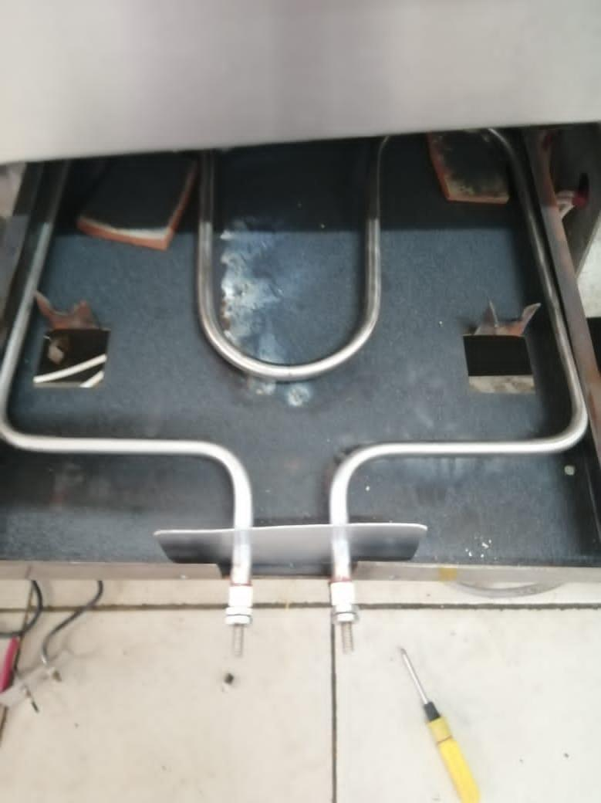 |  |  | Se procedio al mantenimiento del equipo

EVIDENCIAS
ANTES |  | DESPUES | DESCRIPCIÓN
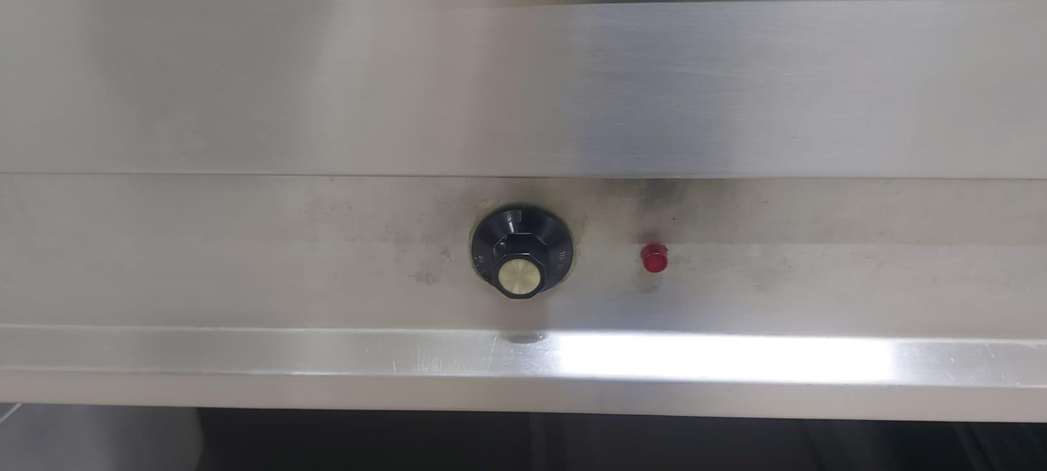 |  |  | Cinta de alta temperatura 3m , limpia contacto .

 |  |  | Pendientes:

Firma del Téc. Mantenimiento |  |  | Firma del Supervisor

Línea Caliente-03
 | INFORME DE TRABAJOS DE MANTENIMIENTO DE EQUIPOS Y CAMPAMENTOS |  |  | Código: | FORM-DHO-061
 |  |  |  | Versión: | 01
 |  |  |  | Fecha: | /1/2024
 |  |  |  | Pagina: | 1 de 1

Area: | DHO |  | Fecha: | 17.03.2026
Lugar / Ubicación: | Comedor Planta |  | Hora de Inicio: | 2.30 PM
Equipo / Otros: | Línea Caliente-03 |  | Hora de Termino: | 4.30 PM
Tipo de Mantenimiento: | Preventivo |  | Marca / Serie:
Responsables del Trabajo: | Javier canacho alvarado - 0scar mamani

HALLAZGO / REPORTE / DESVIACIÓN / OBSERVACIÓN
Se verifico el equipo

ESTADO ACTUAL DEL EQUIPO
 |  |  | DESCRIPCIÓN
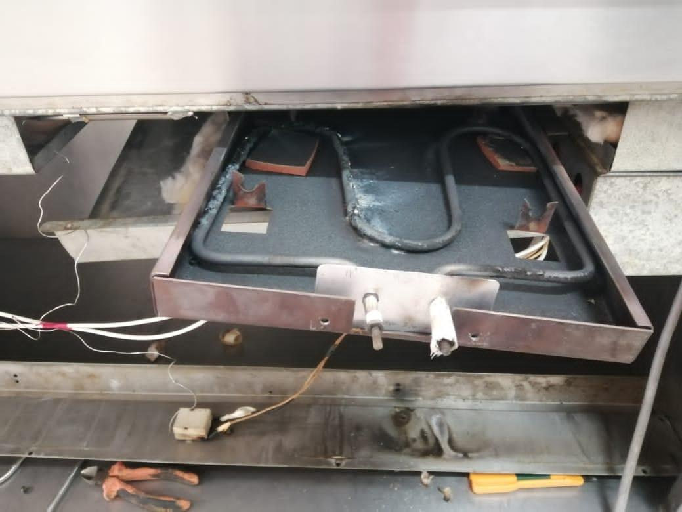 |  |  | Se procedio al mantenimiento del equipo y ajuste de accesorios

EVIDENCIAS
ANTES |  | DESPUES | DESCRIPCIÓN
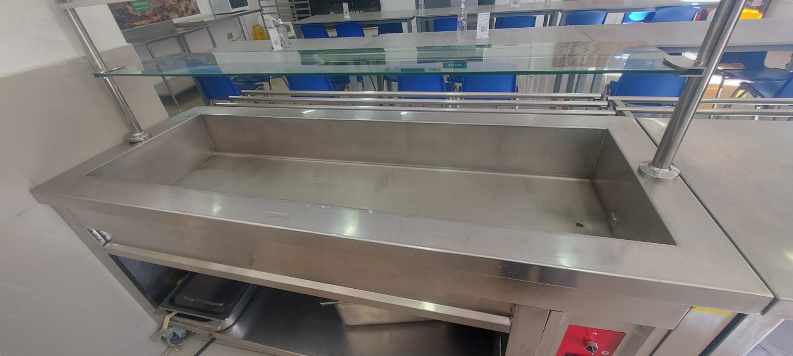 |  |  | Limpia contacto , cinta de alta temperatura 3 m

 |  |  | Pendientes:

Firma del Téc. Mantenimiento |  |  | Firma del Supervisor

Camara de congelacion empotrada
 | INFORME DE TRABAJOS DE MANTENIMIENTO DE EQUIPOS Y CAMPAMENTOS |  |  | Código: | FORM-DHO-061
 |  |  |  | Versión: | 01
 |  |  |  | Fecha: | 2020-12-20
 |  |  |  | Pagina: | 1 de 1

Area: | DHO |  | Fecha: | 18.03.2026
Lugar / Ubicación: | Comedor Principal-Pasadizo |  | Hora de Inicio: | 8.00 am
Equipo / Otros: | Camara de Congelacion empotrada |  | Hora de Termino: | 12.00 am
Tipo de Mantenimiento: | Preventivo |  | Marca / Serie: | M.B. Master - Bilt
Responsables del Trabajo: | Javier canacho alvarado - Oscar mamani

HALLAZGO / REPORTE / DESVIACIÓN / OBSERVACIÓN
Se verifico el equipo sucio.

ESTADO ACTUAL DEL EQUIPO
 |  |  | DESCRIPCIÓN
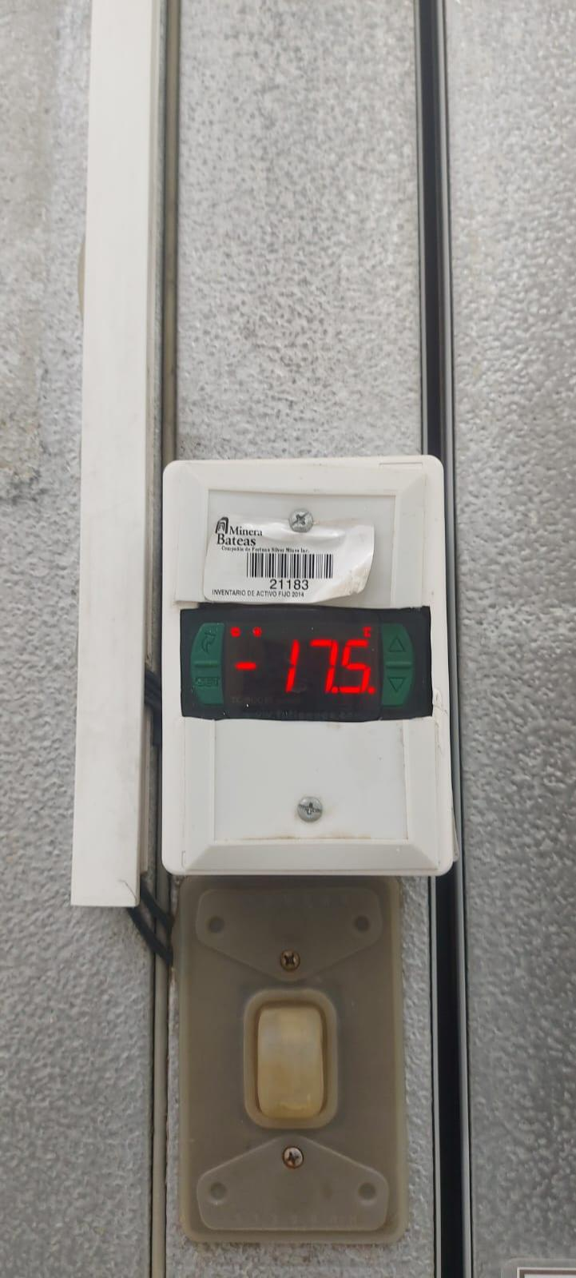 |  |  | Se procedio al mantenimiento del equipo quedando operativo.

EVIDENCIAS
ANTES |  | DESPUES | DESCRIPCIÓN
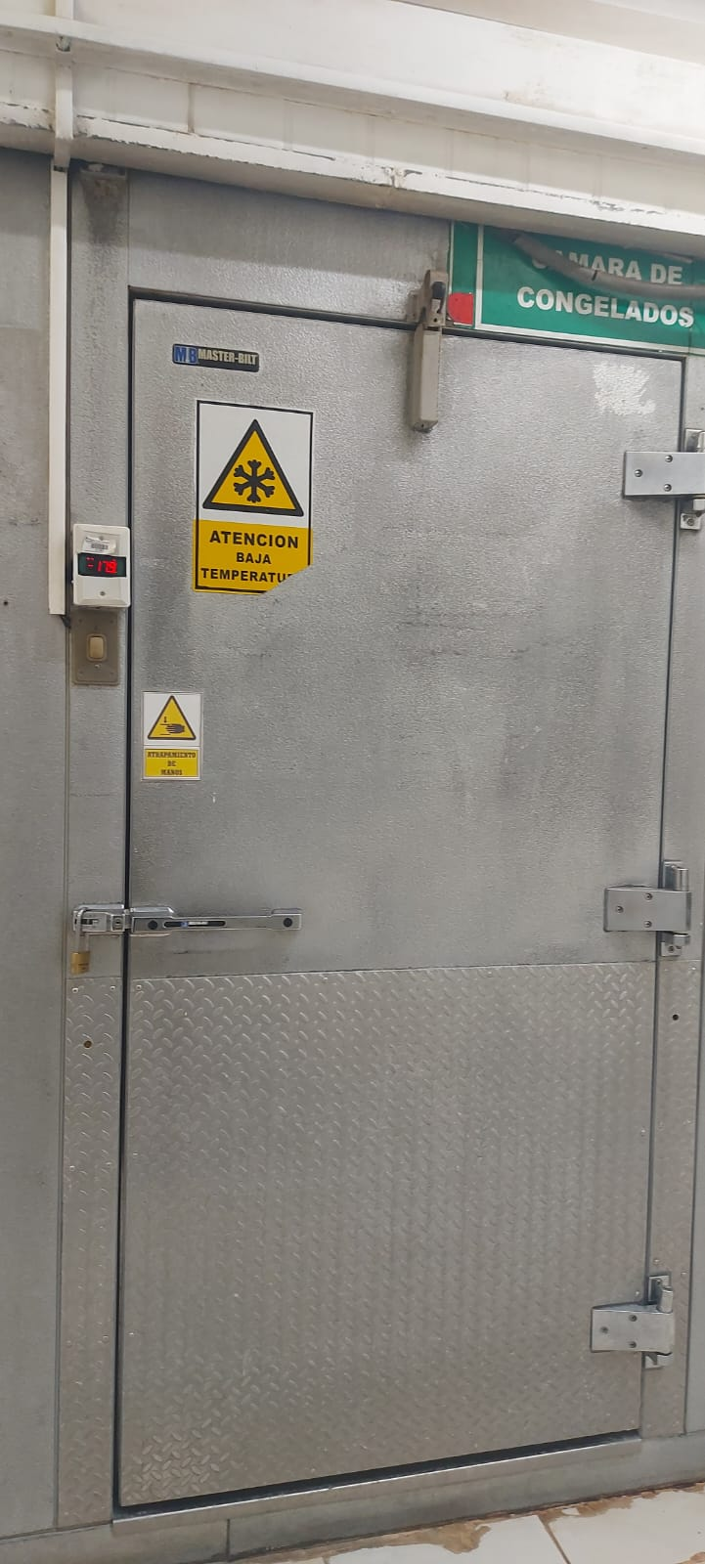 |  |  | Limpia contacto , trapo industrial .

 |  |  | Pendientes:

Firma del Téc. Mantenimiento |  |  | Firma del Supervisor

Campana Extractora
 | INFORME DE MANTENIMIENTO DE EQUIPOS DE COCINA Y COMEDOR |  | Código: | FORM-DHO-061
 |  |  | Versión: | 01
 |  |  | Fecha: | 2020-12-20
 |  |  | Pagina: | 1 de 1

Area: | DHO | Fecha: | 20.03.2026
Lugar / Ubicación: | Campana extractora | Hora de inicio: | 2.40 pm
Equipo / Otros: | Cocina caliente | Hora de termino: | 6. 00 pm
Tipo de Mantenimiento: | Preventivo / Correctivo | Marca / Serie:
Responsables del Trabajo: | Javier canacho alvarado - Oscar mamani

HALLAZGO / REPORTE / DESVIACIÓN / OBSERVACIÓN
Se verifico equipo de campana extractora .

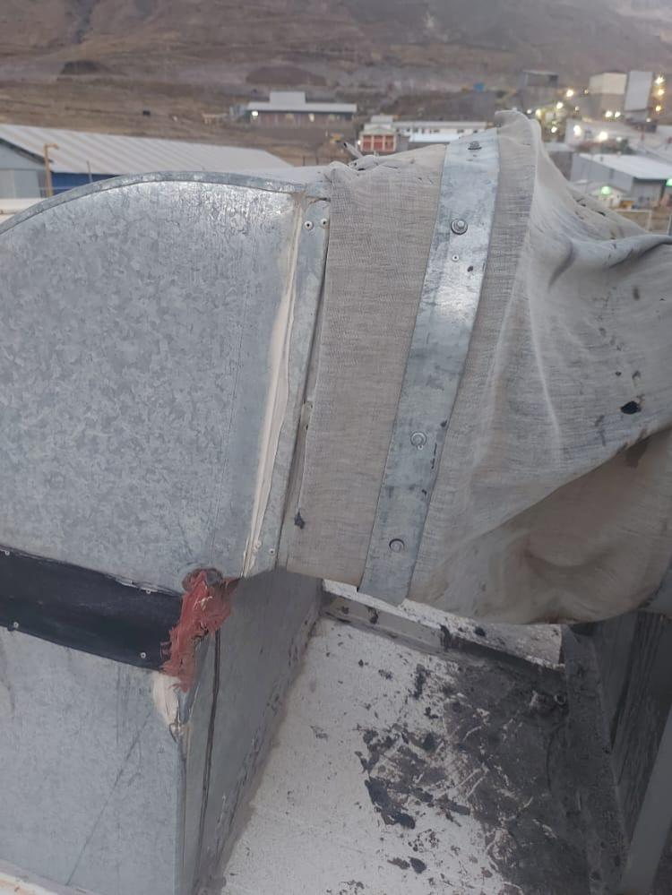
EVIDENCIAS FOTOGRAFICAS
ANTES |  | Breve descripcion del equipo
 |  | Se procedio al mantenimiento de la campana

EVIDENCIAS FOTOGRAFICAS
DESPUES |  | Breve descripcion del equipo
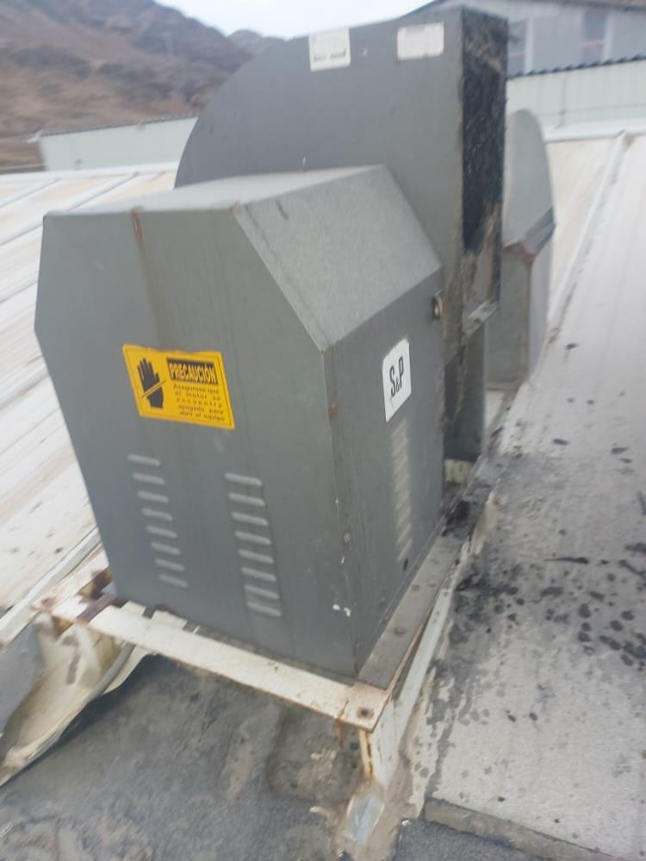 |  | Remaches

Firma del Téc. Mantenimiento |  | V. B. del Supervisor

Equpo filtros de Celulosa y
 | INFORME DE TRABAJOS DE MANTENIMIENTO DE EQUIPOS Y CAMPAMENTOS |  |  | Código: | FORM-DHO-061
 |  |  |  | Versión: | 01
 |  |  |  | Fecha: | 2020-12-20
 |  |  |  | Pagina: | 1 de 1

Area: | DHO |  | Fecha: | 23.03.2026
Lugar / Ubicación: | Cocina Caliente |  | Hora de Inicio: | 8.30 AM
Equipo / Otros: | Equipo de filtros de Celulosa y Carbon activado |  | Hora de Termino: | 11.30 AM
Tipo de Mantenimiento: | Preventivo |  | Marca / Serie:
Responsables del Trabajo: | Javier canacho alvarado - Oscar mamani

HALLAZGO / REPORTE / DESVIACIÓN / OBSERVACIÓN
Se procedio ala verificacion del equipo encontrando los filtros en mal estado

ESTADO ACTUAL DEL EQUIPO
 |  |  | DESCRIPCIÓN
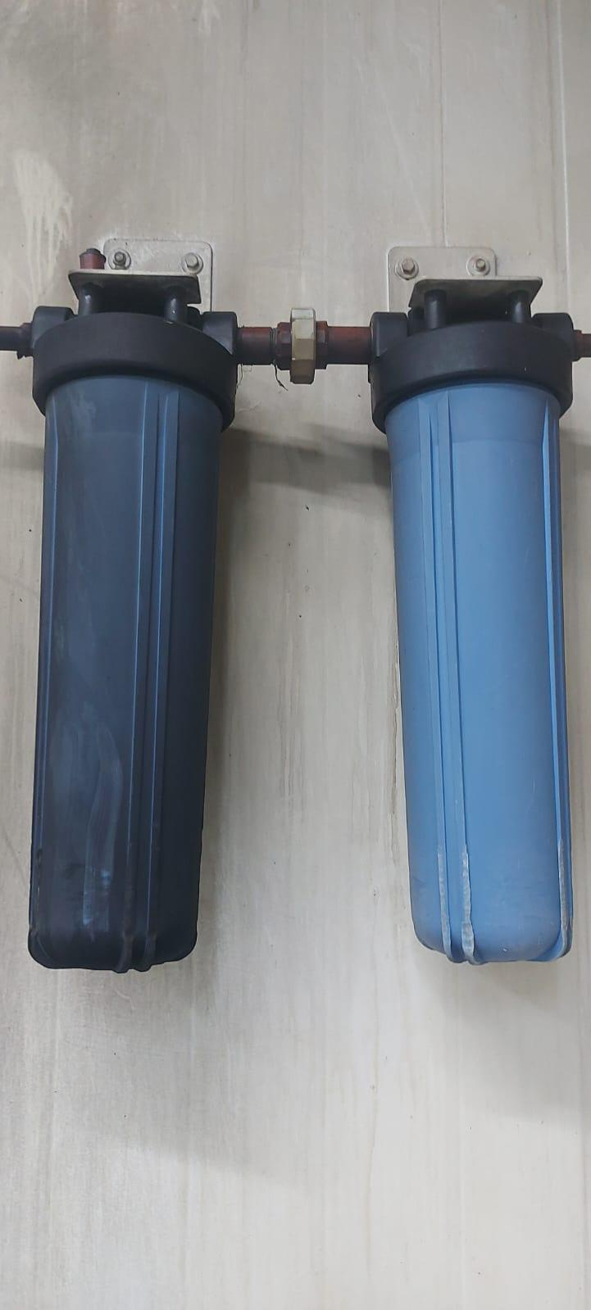 |  |  | Se procedio al cambio delos filtros de carbon activado y de celulosa , limpieza de porta filtros

EVIDENCIAS
ANTES |  | DESPUES | DESCRIPCIÓN
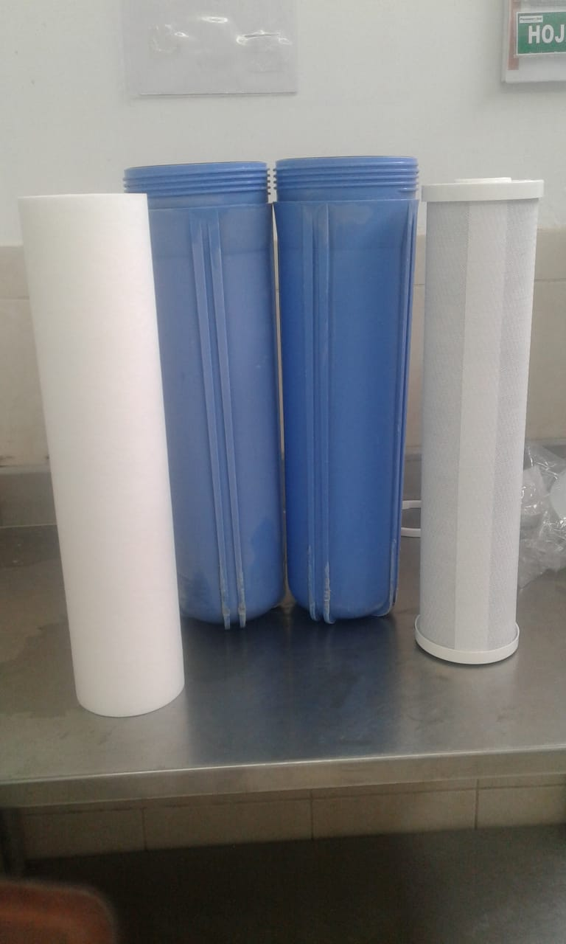 |  |  | Filtros de carbono , filtros de celulosa , trapo industrial .

 |  |  | Pendientes:

Firma del Téc. Mantenimiento |  |  | Firma del Supervisor

